Instructions - How to Play
 | How to play - rules
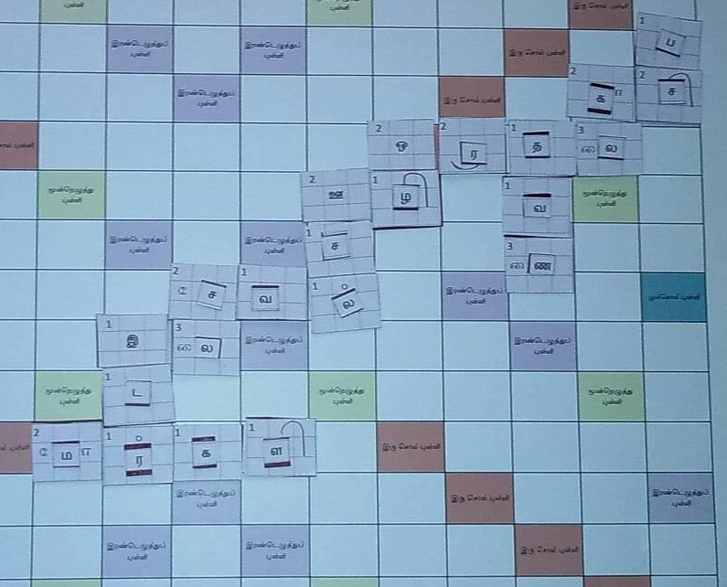
 | Preparing for the play
 | Separate out the tiles containing letters (or blanks) in 4 different compartments of a box (or in 4 different small boxes, whichever is convenient)
 | First container will have the 26 squares containing Uyir + Aydha letters - thoroughly shuffled to ensure random pick
 | Second container will have the 60 squares containing UyirMey combinators - thoroughly shuffled to ensure random pick
 | Third container will have the 74 squares smaller mey letter squares (the smaller set of 74 squares) - thoroughly shuffled to ensure random pick
 | Fourth container has all blank squares (34 of them)

 | Picking letters and start-of-play
 | 1) Set up the play board
 | 2) Have a minimum of 2-players up to a max of 4 players
 | 3) Each player picks the following set of letters to start with
 | - 2 randomly picked letters from the box containing 'uyir+aydha'
 | - 5 randomly picked letters from the box containing 'uyirmey combinators'
 | - 5 randomly picked letters from the box containing 'mey letters'
 | - 2 blank squares

 | Playing (refer picture for a sample set of words)
1 | The very first word is formed using the square in the center of the grid. I.e. any one letter of the starting word has to be in the square which is at the center of the grid
2 | Words can only be formed by placing letters left-to-right or top-to-bottom (diagonal / bottom-to-top / right-to-left formations not allowed)
3 | Other players form their new word (or words) by placing one or more letters - either at the end of an existing word (in-line), or using one letter from an existing word (branching off) | Note: There will be a slight difference compared to this picture as mey letters will be smaller squares when used standalone compared to what is shown here
4 | New word/words by each player should be proper words running left-to-right or top-to-bottom. (see examples in the sample play grid)
5 | You can use a blank letter as a substitute for any letter (uyir or mey or uyirmey or aydha that you need for a word, but don’t have). However, blanks have zero points
6 | After each move, the players pick as many letters they have used so that, they again have 2 uyirs, 5 uyirmey combinators, 5 mey letters, and 2 blanks for the next round
7 | A player can opt to skip his turn and use that opportunity to replace one or more of his letters by a random new pick (usually done when there is too much of repetition)

 | Calculating points for words
1 | Points for the words are based on the points in the letter squares
2 | Uyir letters have points mentioned in their squares
3 | Mey letters - they take the points as mentioned in their Uyirmey combinators (when used in combined form) or 1-point when used standalone [NOTE - Optionally when used standalone "Mellinam" can have 1, "Idaiyinam" can have 3 points, and "Vallinam" can have 2.]
4 | Blanks have zero points
5 | Double letter / Triple Letter scores - if a letter falls on a square with "irandezhuthu pulli" or "moondru ezhuthu pulli" - points for those letters are doubled/tripled respectively
6 | Double word / Triple word scores - if a letter falls on a square with "irandezhuthu pulli" or "moondru ezhuthu pulli" - points for those letters are doubled/tripled respectively
7 | Points scored in each round is accumulated to have a running total score

 | Game ending in different formats
1 | Option1 - it can be played in 1 hour or 90minute timeout formats - in this case, the player with most points at that point wins (i.e. net points after deducting points for letters remaining from running total)
 | This format is recommended when there are only 2 or 3 players
2 | Option2 - Game stops when any one player runs out of letters (and has nothing left to pick) - the player with most points wins (i.e. net points after deducting points for letters remaining from running total)

